IQR
Método IQR de detección de valores atípicos
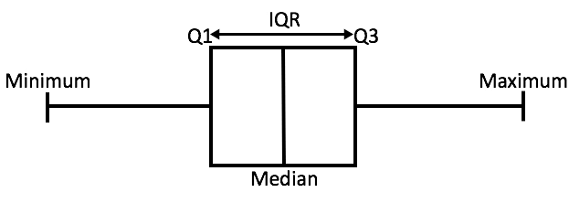

- Diagrama de caja: Ayuda para conocer la distribución de los datos, cuánto se difunden realmente los datos(rango,sesgo) * Mínimo : Valor mínimo *Máximo : Máximo valor *Mediana: (punto central) Segundo cuartil *Q1: Primer cuartil, el 25% de los datos se encuentran entre el mínimo y el Q1 *Q3: Tercer cuartil, el 75% de los datos se encuentra entre el mínimo y el Q3 *IQR: Diferencia entre Q1 y Q3 *Límite inferior: (Q1 - 1.5 * IQR) *Límite superior: (Q3 + 1.5 * IQR) ¿De dónde sale el 1.5?

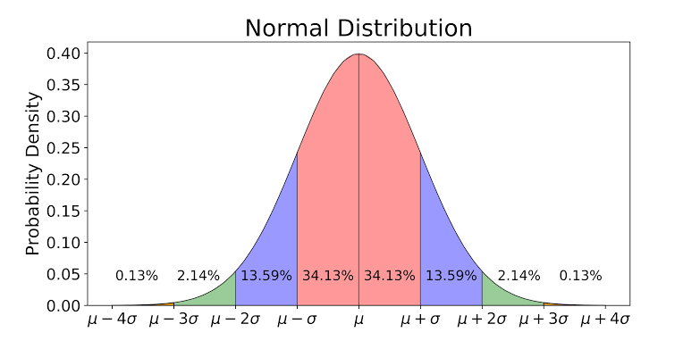

*Aproximadamente el 68.26% se encuentra dentro de una desviacion estándar de la media [zona rosa] *Aproximadamente el 95.44% se encuentra dentro de 2 desviaciones estándar de la media [zona rosa + zona azul] *Aproximadamente el 99.72% se encuentra dentro de 3 desviaciones estándar de la media [zona rosa + zona azul + zona verde] *Aproximadamente el 0.28% restante se encuentra fuera de 3 desviaciones estándar de la media [zona roja] **valores atipicos** *Q1 y Q3 se encuentran en -0.675 desviaciones estándar y 0.675 desviaciones estándar de la media

Escala=1 LI=Q1 - 1*IQR LI=Q1 - 1 (Q3-Q1) LI= -0.675(de) - 1* (0.675 - (-0.675))(de) LI= -0.675(de) -1 * (1.35)(de) LI= -2.025 (de) LS=Q1 + 1*IQR LS=Q1 + 1 (Q3-Q1) LS= -0.675(de) + 1* (0.675 - (-0.675))(de) LS= -0.675(de) + 1 * (1.35)(de) LS= 2.025 (de) Rango poco inclusivo |  | Escala=2 LI=Q1 - 2*IQR LI=Q1 - 2 (Q3-Q1) LI= -0.675(de) - 2* (0.675 - (-0.675))(de) LI= -0.675(de) -2 * (1.35)(de) LI= -3.375 (de) LS=Q1 + 2*IQR LS=Q1 + 2 (Q3-Q1) LS= -0.675(de) + 2* (0.675 - (-0.675))(de) LS= -0.675(de) + 2 * (1.35)(de) LS= 3.375 (de) Rango muy inclusivo

 | Escala=1.5 LI=Q1 - 1.5*IQR LI=Q1 - 1.5 (Q3-Q1) LI= -0.675(de) - 1.5* (0.675 - (-0.675))(de) LI= -0.675(de) -1.5 * (1.35)(de) LI= -2.7 (de) LS=Q1 + 1.5*IQR LS=Q1 + 1.5 (Q3-Q1) LS= -0.675(de) + 1.5* (0.675 - (-0.675))(de) LS= -0.675(de) + 1.5 * (1.35)(de) LS= 2.7(de) Este rango de decisión es el más cercano a lo que nos dice la Distribución Gaussiana, es decir, 3σ

** 1.5 * IQR. Esta escala depende de la distribución seguida por los datos. Digamos que si mis datos parecen seguir una distribución exponencial, esta escala cambiaría.

LOF
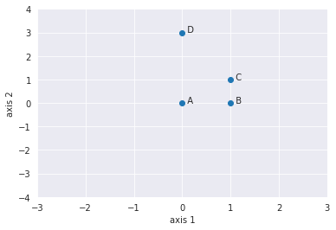
 |  |  |  |  |  |  |  |  |  |  |  |  | euclideana
 |  |  |  |  |  |  | Manhattan |  |  |  | k=2 |  |  | 1 | 2 | 3 | 4
 |  |  |  |  |  |  | dis(A,B) | 1 | Vecindad K(A) | B,C | 2 |  | 1 | 0
 |  |  |  |  |  |  | dis(A,C) | 2 | Vecindad K(B) | C,A | 2 |  | 2 | 4
 |  |  |  |  |  |  | dis(B,C) | 1 | Vecindad K(C) | B,A | 2 |  | 3 | 56
 |  |  |  |  |  |  | dis(A,D) | 3 | Vecindad K(D) | C,A | 2 |  | 4 | 78
 |  |  |  |  |  |  | dis(D,C) | 3 |  |  |  |  | 5 | 67
 |  |  |  |  |  |  | dis(D,B) | 4 |  |  |  |  | 6 | 8
 |  |  |  |  |  |  |  |  |  |  |  |  | 7 | 9

 |  |  |  |  |  |  | LRD(A) | 0.6666666667 | LOF(A) | 1.25 | [ LRD(B)+LRD(C) / Vecindad(A) ] * 1/LRD(A)
 |  |  |  |  |  |  | LRD(B) | 1.000 | LOF(B) | 0.6666666667
 |  |  |  |  |  |  | LRD(C) | 0.6666666667 | LOF(C) | 1.25
 |  |  |  |  |  |  | LRD(D) | 0.3333333333 | LOF(D) | 2

 |  |  |  |  |  |  |  |  |  |  |  | 25%

1
2
DENSIDAD DE ALCANCE LOCAL (LRD) Intuitivamente de acuerdo con la fórmula LRD, cuanto más la distancia de alcance promedio (es decir, los vecinos están lejos del punto), menos densidad de puntos están presentes alrededor de un punto en particular. Esto indica qué tan lejos está un punto del grupo de puntos más cercano. Los valores bajos de LRD implican que el grupo más cercano está lejos del punto. |  |  |  |  |  |  | FACTOR DE VALOR LOCAL (LOF) Intuitivamente, si el punto no es un valor atípico (inlier), la relación del LRD promedio de los vecinos es aproximadamente igual al LRD de un punto (porque la densidad de un punto y sus vecinos son aproximadamente iguales). En ese caso, LOF es casi igual a 1. Por otro lado, si el punto es un valor atípico, el LRD de un punto es menor que el LRD promedio de los vecinos. Entonces el valor de LOF será alto.

 |  |  |  | CONTAMINACION | 15% | 1.05
INDICE | edad | IMC | LOC(2 VECINOS) | LOC(2 VECINOS) FINAL
1 | 23 | 2023-02-01 | 1.25 | 0 | 1
2 | 44 | 2023-05-04 | 0.66666666667 | 0 | 1
3 | 67 | 2023-07-06 | 1.25 | 0 | 1
4 | 34 | 2023-09-08 | 2 | 1 | -1
 | 67 | 78 | 1.25 | 0 | 1
 | 89 | 56 | 0.66666666667 | 0 | 1
 | 45 | 78 | 1.25 | 0 | 1

